案例
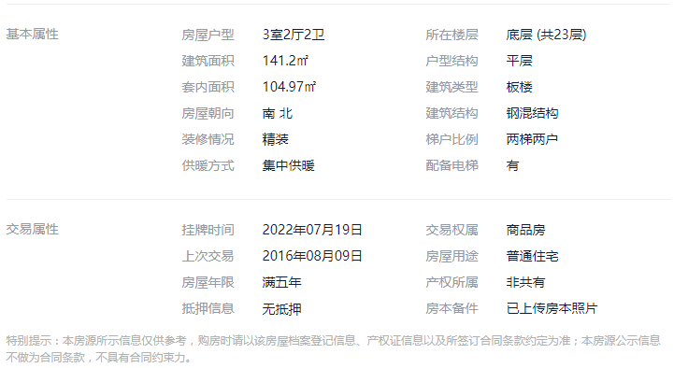
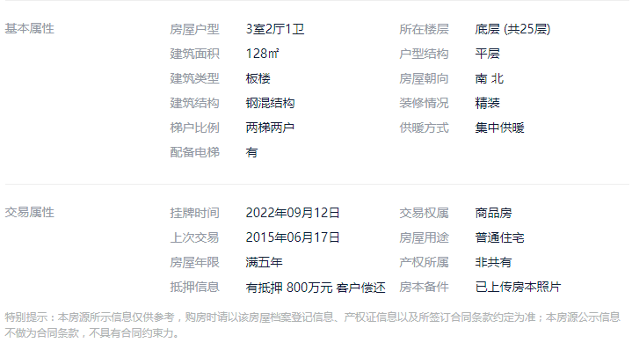

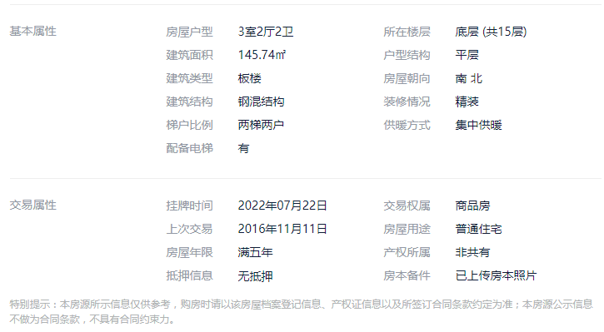
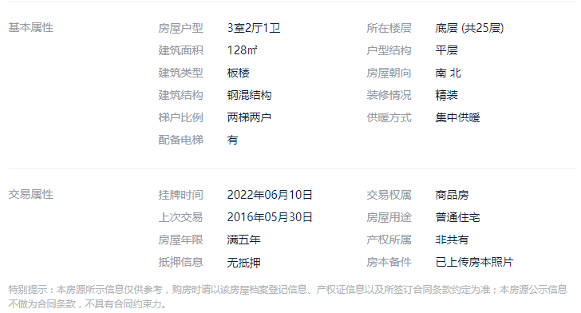

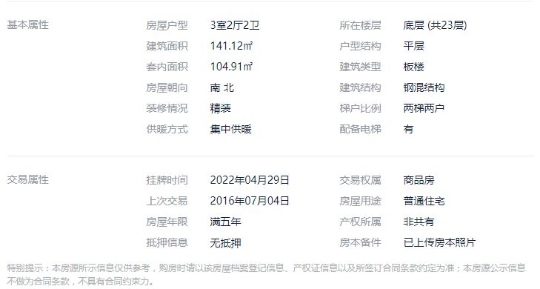

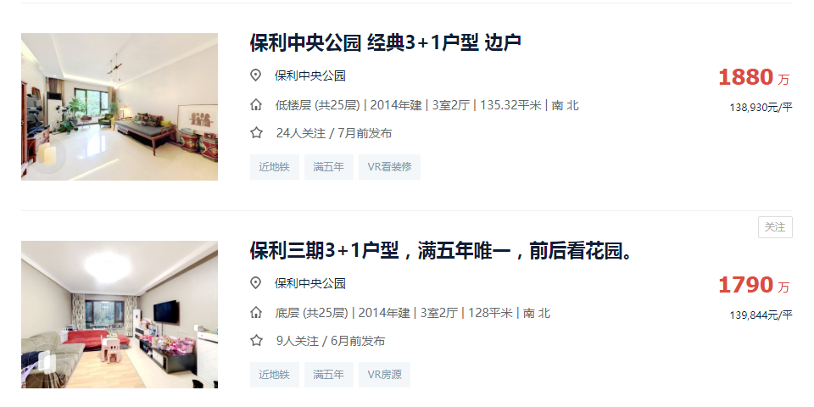

1538 | 128 | 12.015625 |  | 12.05 | 1542.4 | 0.69408
1819.5 | 129.06 | 14.09809391 | 0
1520 | 122.63 | 12.395009378

租金案例
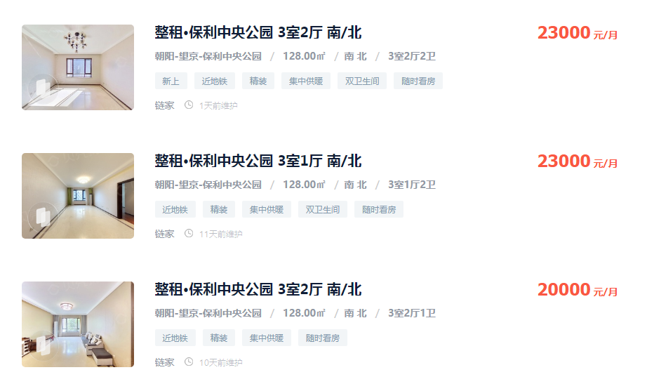

179.6875
南北
高

179.6875
南北
高

156.25
南北
高

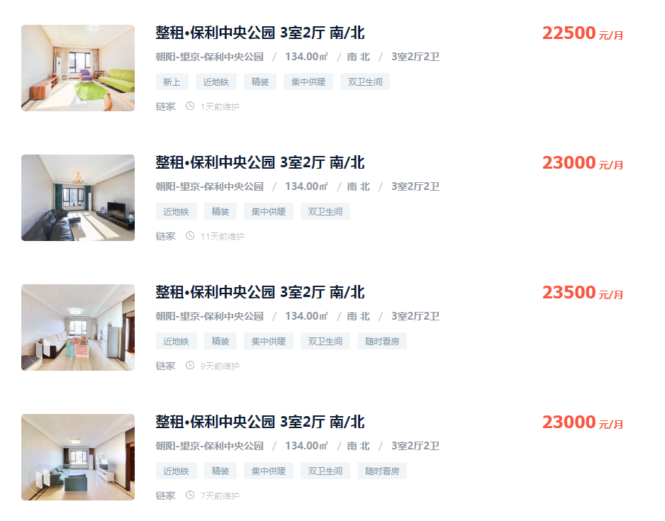

167.91044776
南北
高

171.64179104
南北
低

175.37313433

